No.1~9
OLD | NEW

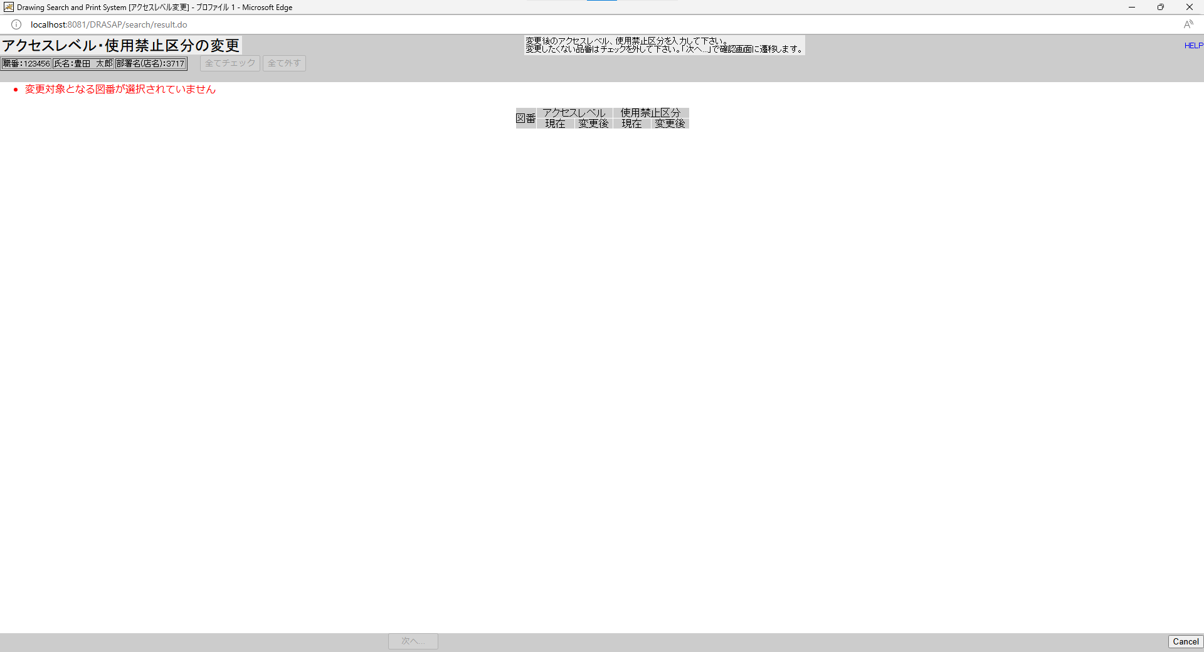
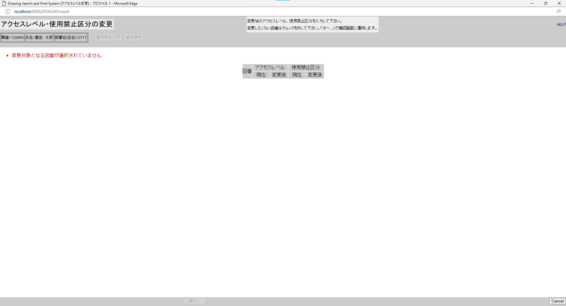

No.1
タイトルが下記の通り表示されること
Drawing Search and Print System [アクセスレベル変更]
No.2
「アクセスレベル・使用禁止区分の変更」と表示されること
No.3
セッション情報から取得した以下のログインユーザー情報が表示される
職番：[ユーザーID] （=USER_MASTER.USER_ID）
名前：[氏名（和文）] （=USER_MASTER.USER_NAME）
部署名：[部署名] （=USER_MASTER.DEPARTMENT）
No.4
変更後のアクセスレベル、使用禁止区分を入力して下さい。
変更したくない品番はチェックを外して下さい。「次へ...」で確認画面に遷移します。
No.5
・変更対象となる図番が選択されていません
No.6
ボタンがインアクティブ状態
No.7
図番 アクセスレベル 使用禁止区分
現在 変更後 現在 変更後
No.8
何も表示されない
No.9
ボタンがインアクティブ状態
No.1
タイトルが下記の通り表示されること
Drawing Search and Print System [アクセスレベル変更]
No.2
「アクセスレベル・使用禁止区分の変更」と表示されること
No.3
セッション情報から取得した以下のログインユーザー情報が表示される
職番：[ユーザーID] （=USER_MASTER.USER_ID）
名前：[氏名（和文）] （=USER_MASTER.USER_NAME）
部署名：[部署名] （=USER_MASTER.DEPARTMENT）
No.4
変更後のアクセスレベル、使用禁止区分を入力して下さい。
変更したくない品番はチェックを外して下さい。「次へ...」で確認画面に遷移します。
No.5
・変更対象となる図番が選択されていません
No.6
ボタンがインアクティブ状態
No.7
図番 アクセスレベル 使用禁止区分
現在 変更後 現在 変更後
No.8
何も表示されない
No.9
ボタンがインアクティブ状態

No.10~20
OLD | NEW

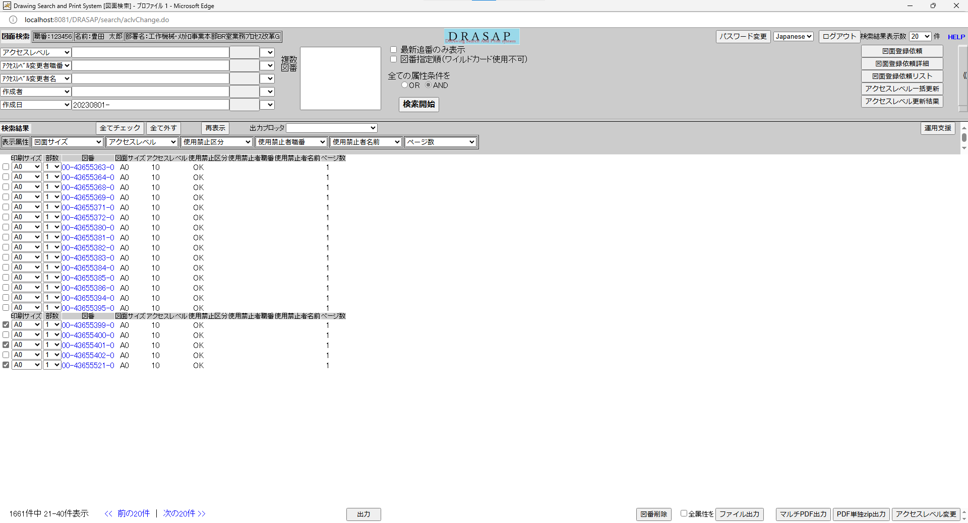
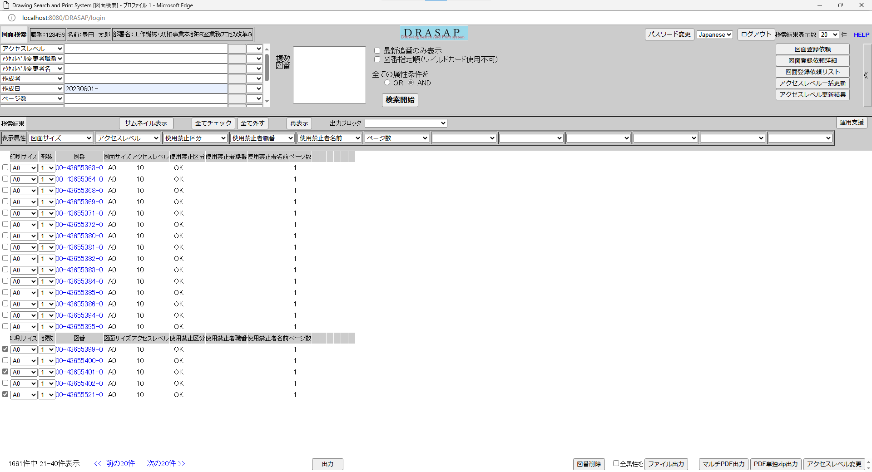

押下
押下

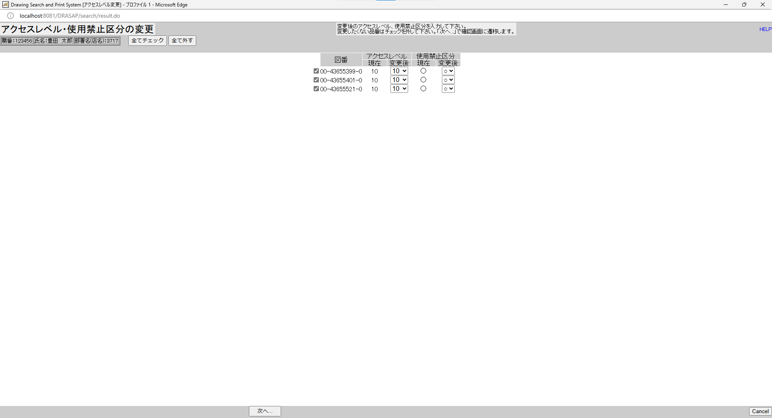
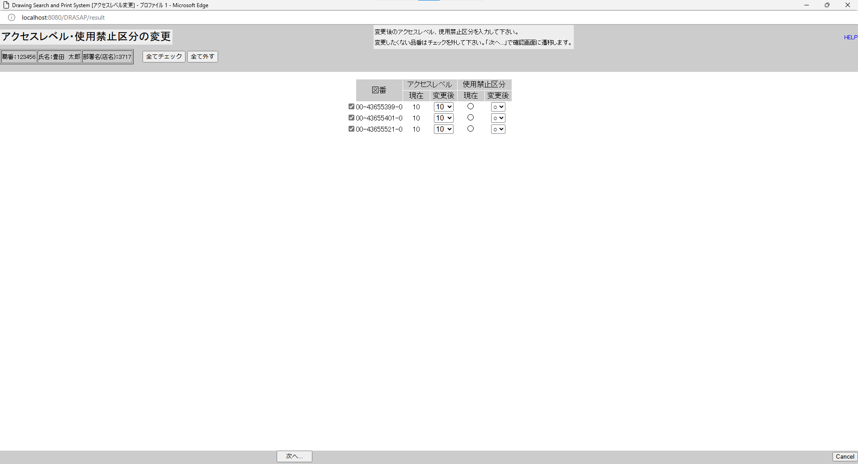

No.10
ボタンがアクティブ状態
No.11
図番 アクセスレベル 使用禁止区分
現在 変更後 現在 変更後
No.12
検索結果画面で図面（複数）が選択されていた場合には、その図番（複数）が表示される
No.13
当該図番の図面に付与されているアクセスレベルID（現在値）
No.14
当該図番の図面に付与されているアクセスレベルID（現在値）
No.15
アクセスレベルマスタに登録されている全てのアクセスレベルIDがメニューに表示される
No.16
当該図番の図面に付与されている使用禁止区分（現在値）がOKの場合は〇、NGの場合は×
No.17
当該図番の図面に付与されている使用禁止区分（現在値）がOKの場合は〇、NGの場合は×
No.18
〇×がメニューに表示される
No.19
ボタンがアクティブ状態
No.20
ボタンがアクティブ状態
No.10
ボタンがアクティブ状態
No.11
図番 アクセスレベル 使用禁止区分
現在 変更後 現在 変更後
No.12
検索結果画面で図面（複数）が選択されていた場合には、その図番（複数）が表示される
No.13
当該図番の図面に付与されているアクセスレベルID（現在値）
No.14
当該図番の図面に付与されているアクセスレベルID（現在値）
No.15
アクセスレベルマスタに登録されている全てのアクセスレベルIDがメニューに表示される
No.16
当該図番の図面に付与されている使用禁止区分（現在値）がOKの場合は〇、NGの場合は×
No.17
当該図番の図面に付与されている使用禁止区分（現在値）がOKの場合は〇、NGの場合は×
No.18
〇×がメニューに表示される
No.19
ボタンがアクティブ状態
No.20
ボタンがアクティブ状態

No.21
OLD | NEW

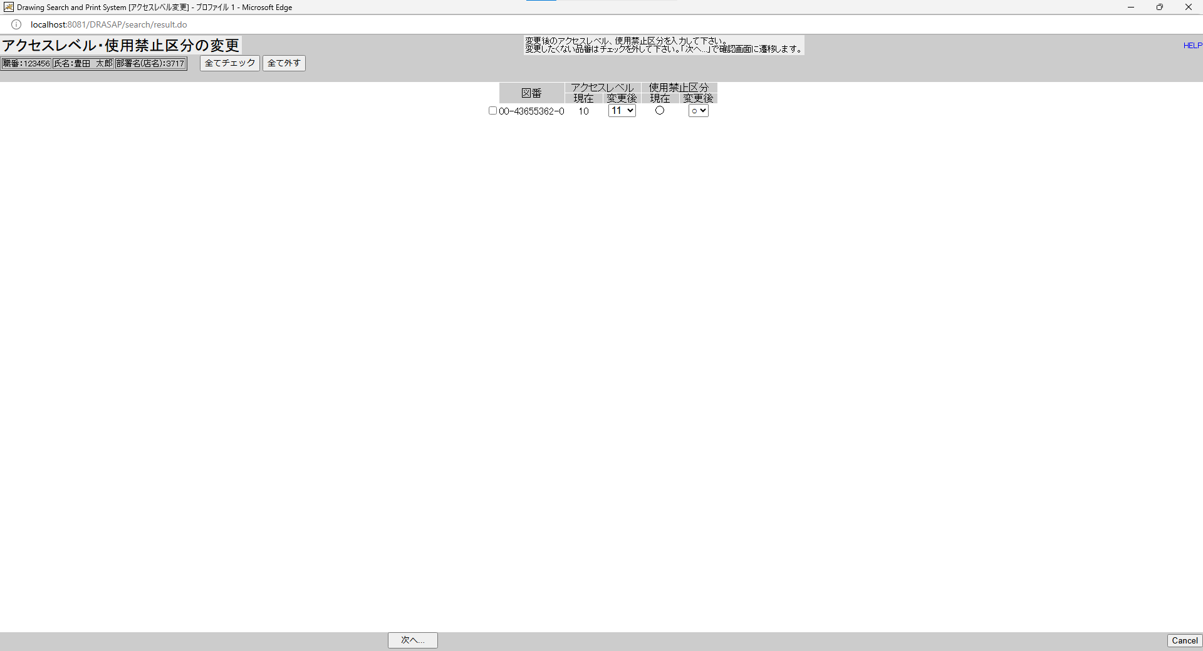
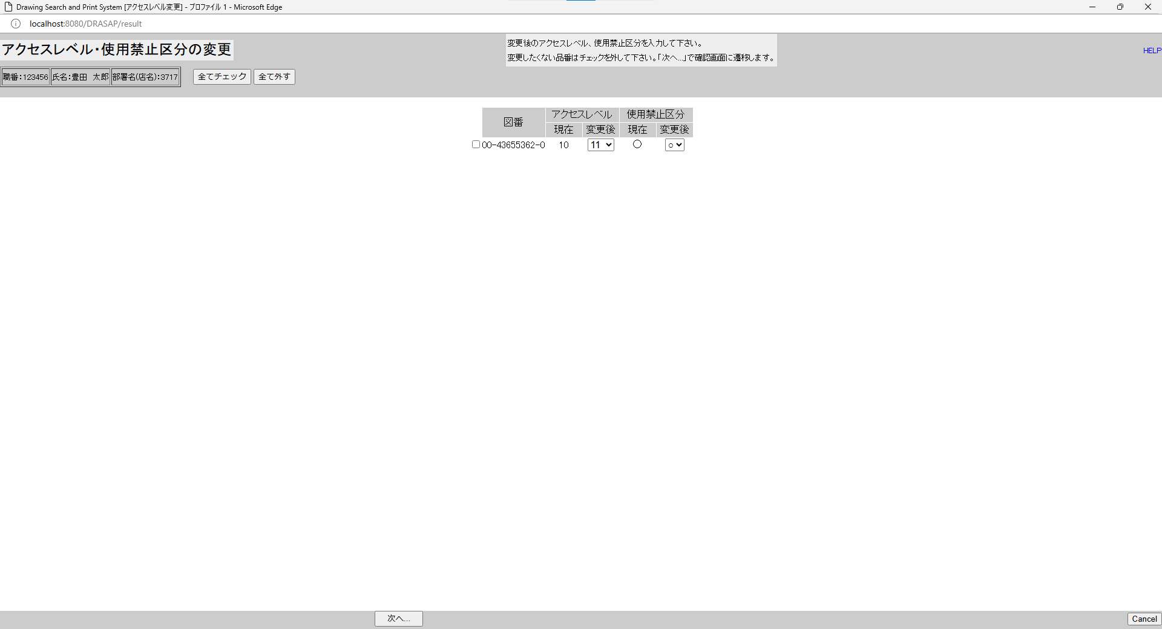

押下
押下
押下
押下


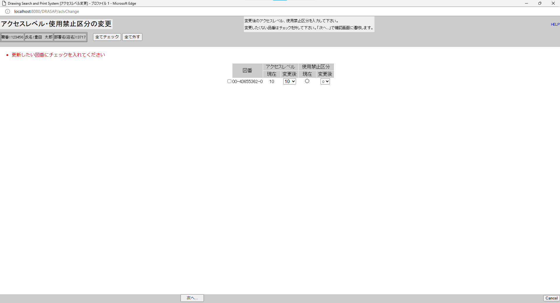

・更新したい図番にチェックを入れてください

・更新したい図番にチェックを入れてください

No.22~23
OLD | NEW


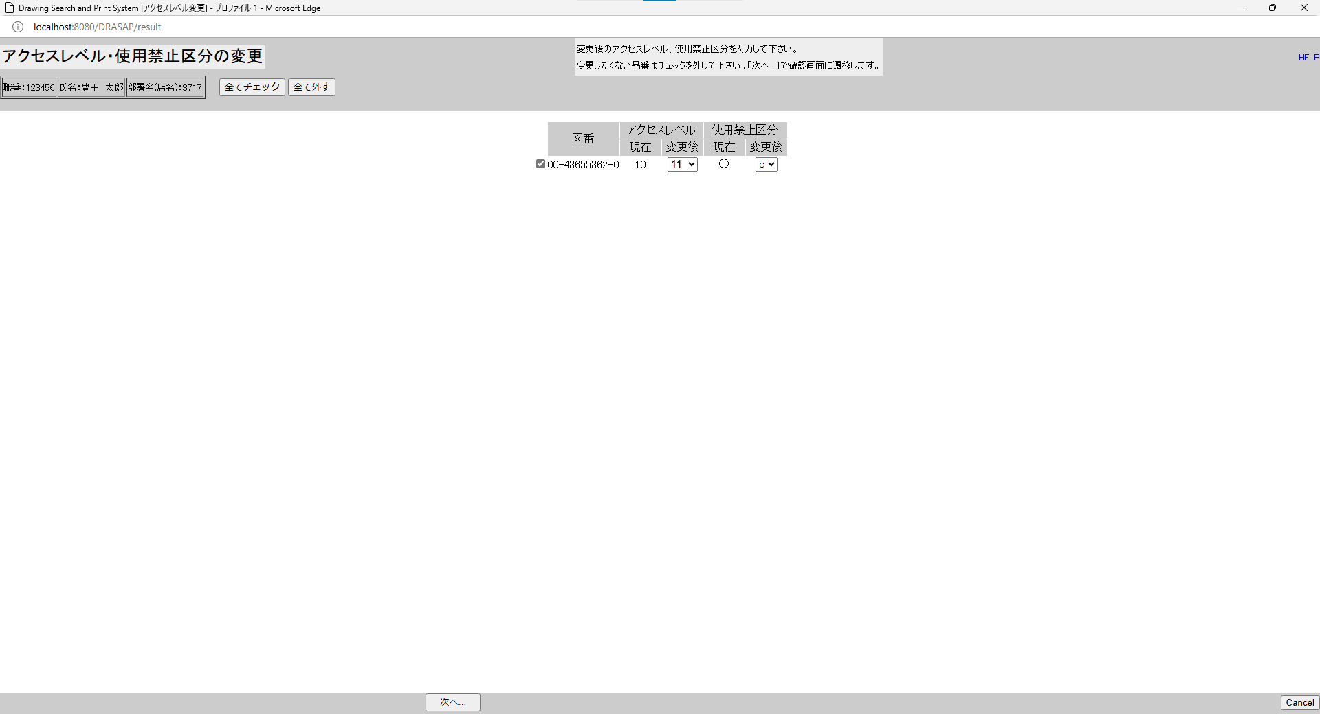

押下
押下
押下
押下


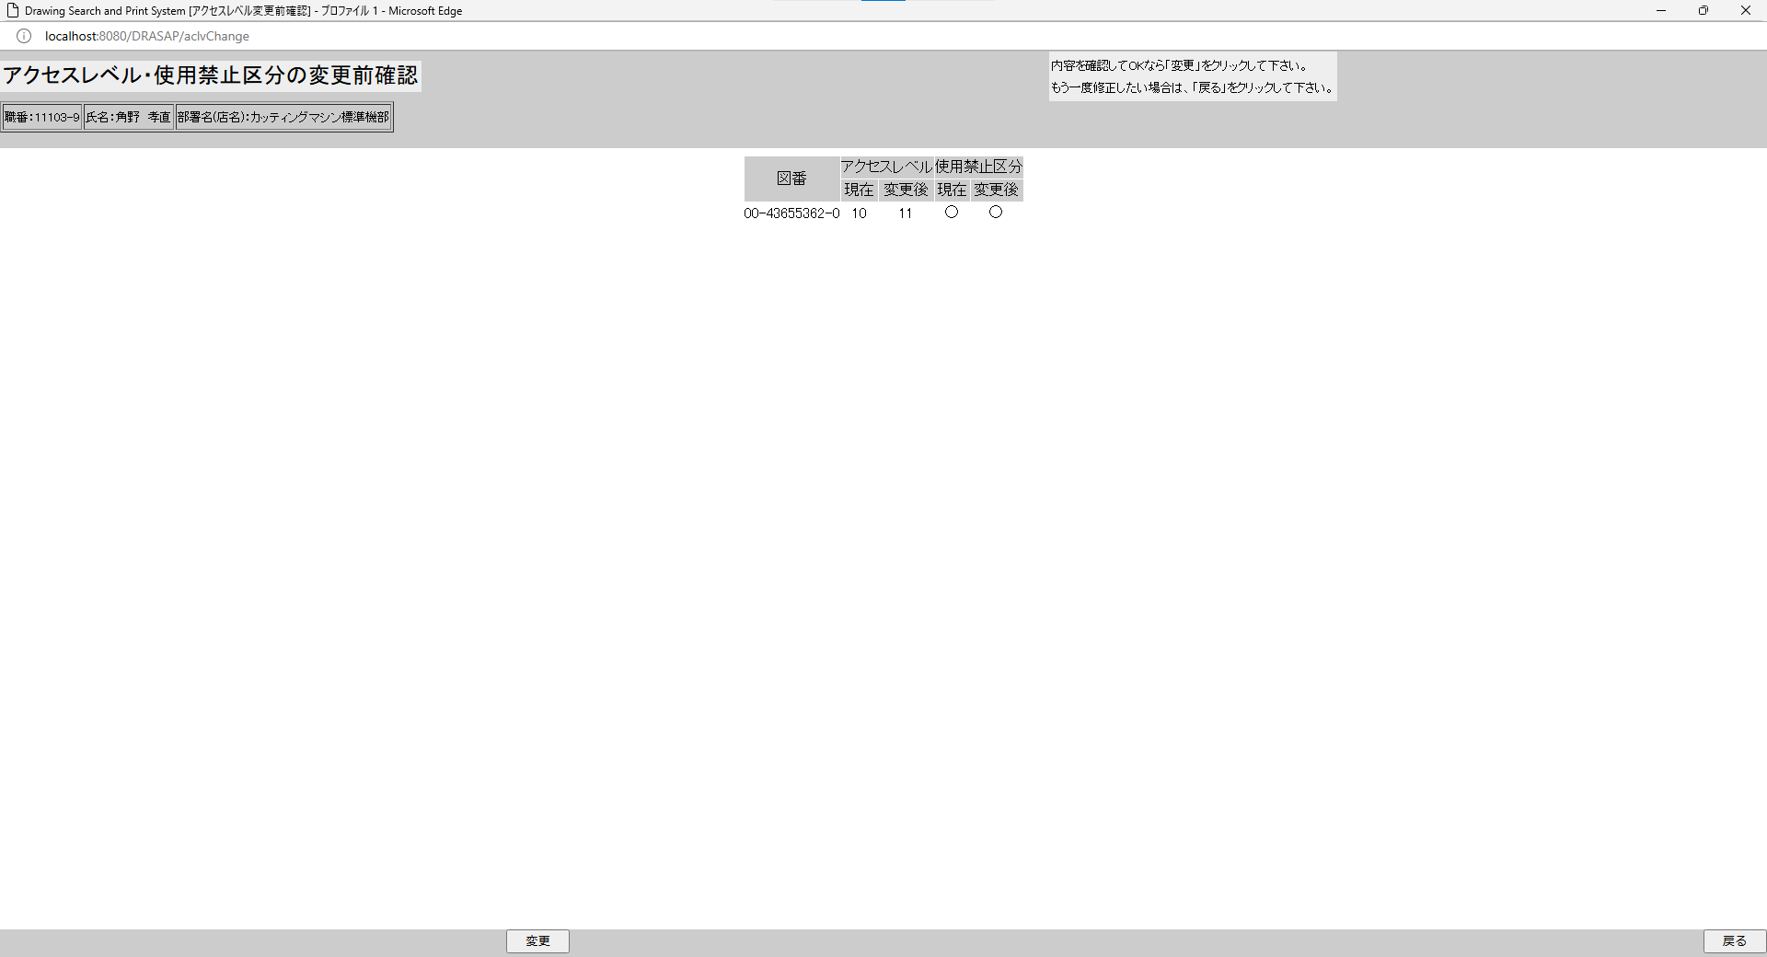

アクセスレベル・使用禁止区分の変更前確認に遷移し、
図番、現在のアクセスレベルID、変更後のアクセスレベルID、現在の使用禁止区分、変更後の使用禁止区分が表示される

アクセスレベル・使用禁止区分の変更前確認に遷移し、
図番、現在のアクセスレベルID、変更後のアクセスレベルID、現在の使用禁止区分、変更後の使用禁止区分が表示される

押下


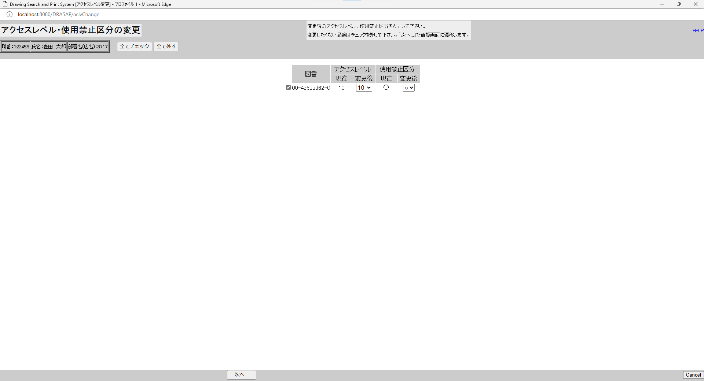

元の画面に遷移する

元の画面に遷移する

No.24~25
OLD | NEW


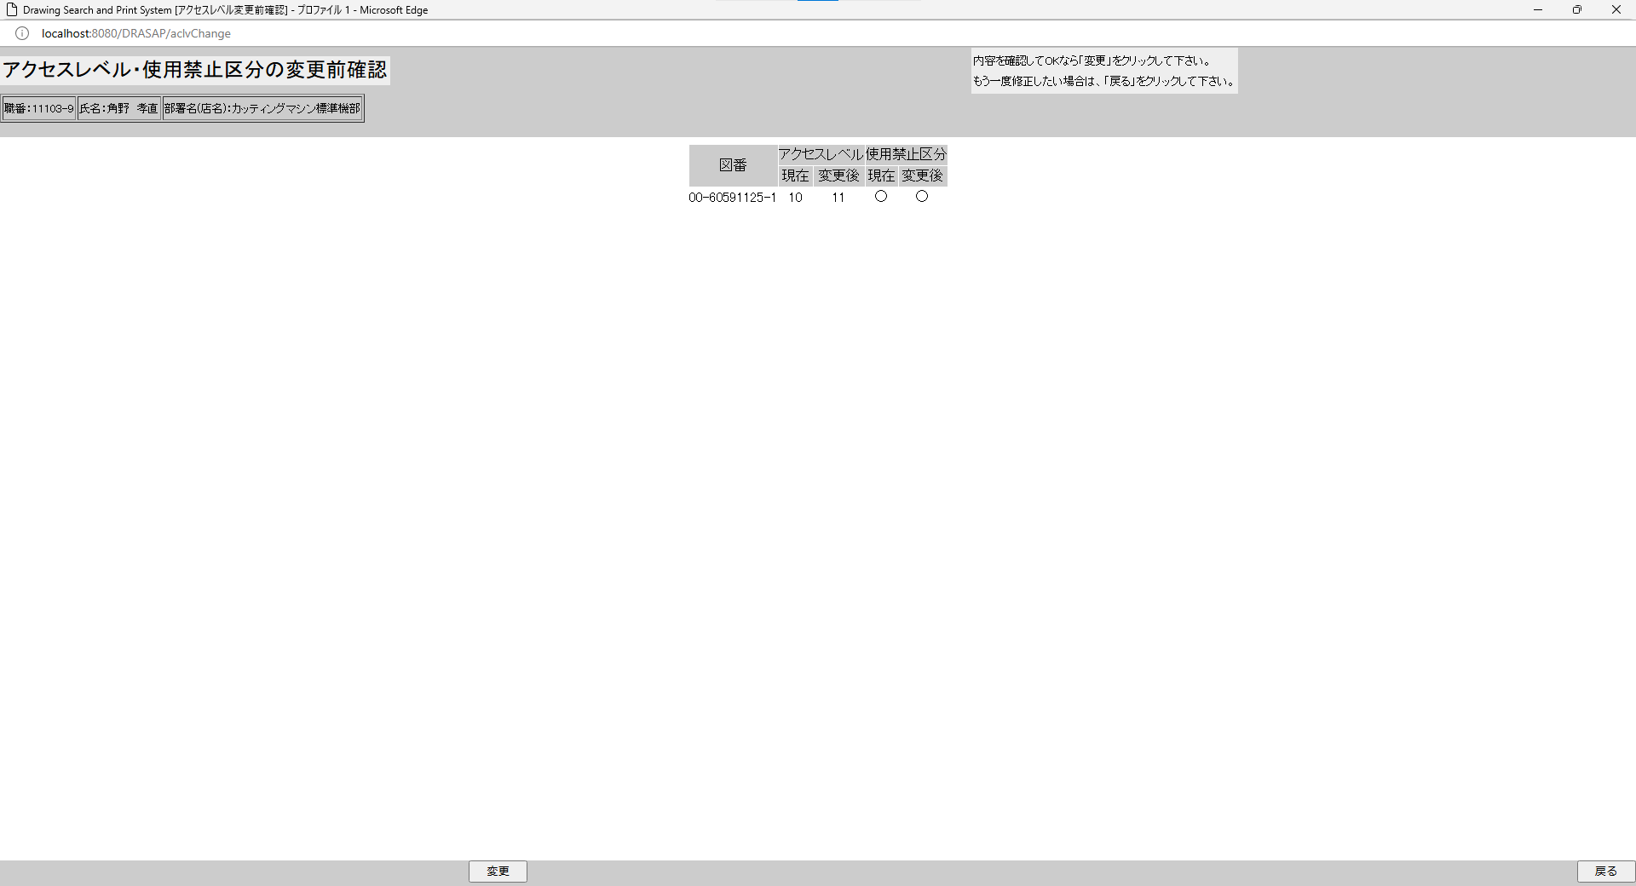

押下
押下

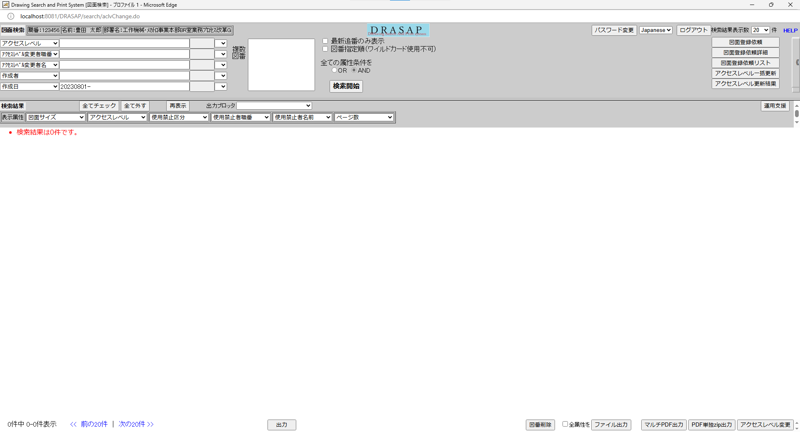
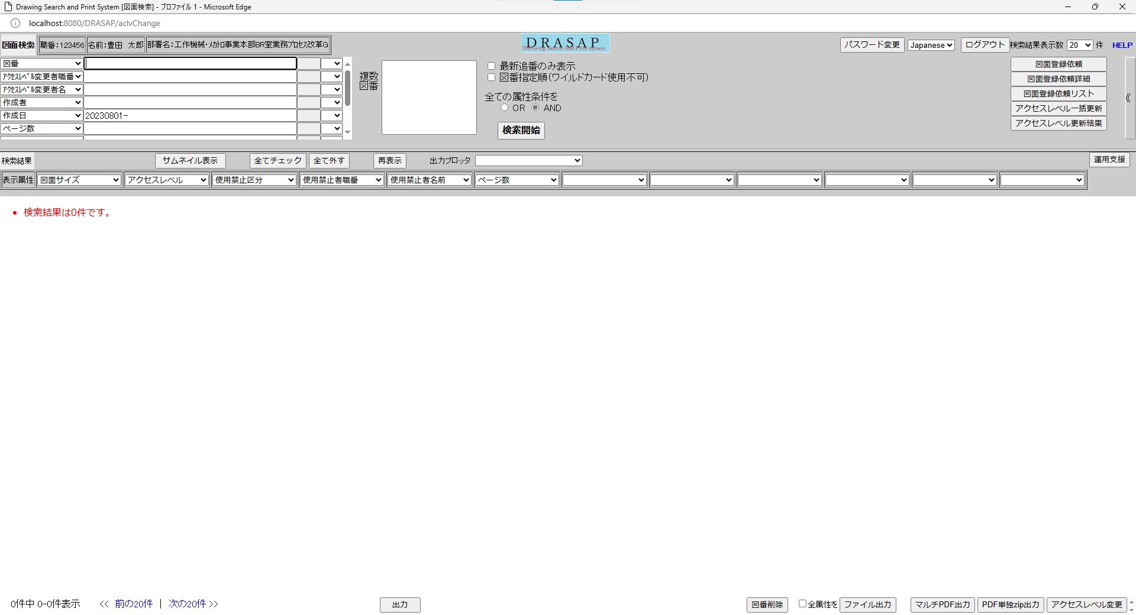

検索画面に遷移するが、条件が入っているだけで、結果は何も表示されていない
検索画面に遷移するが、条件が入っているだけで、結果は何も表示されていない

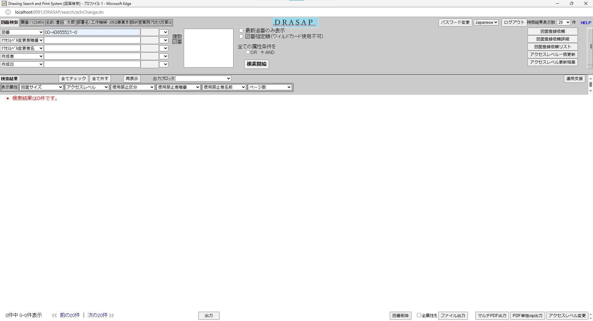
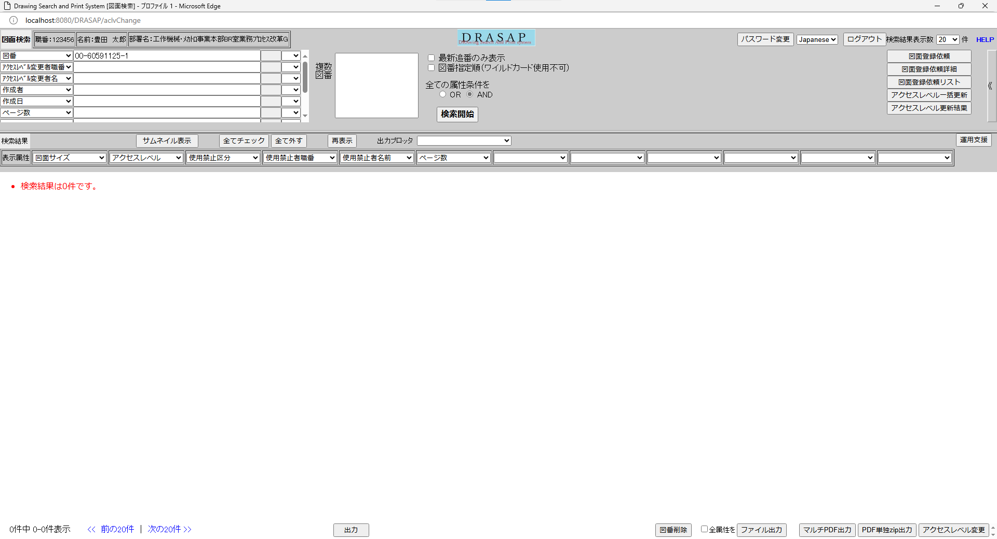

押下
押下

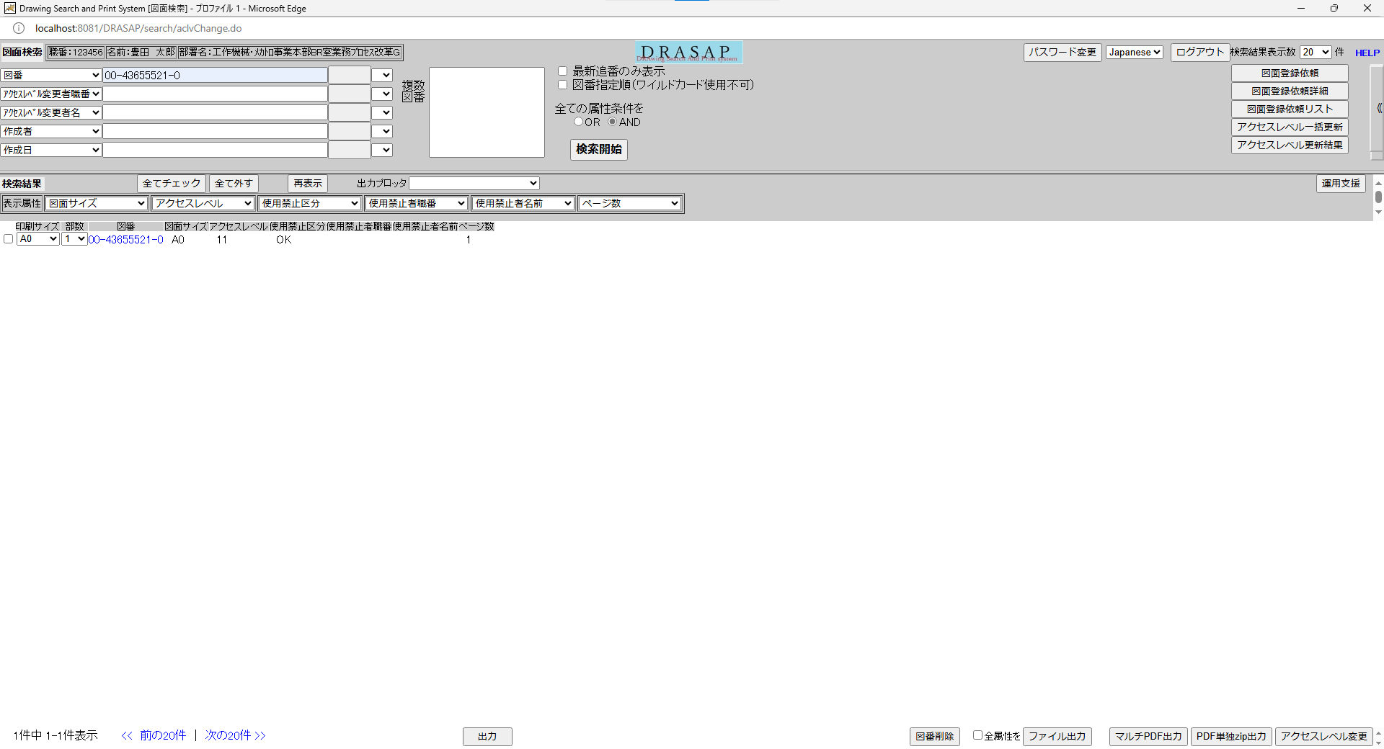
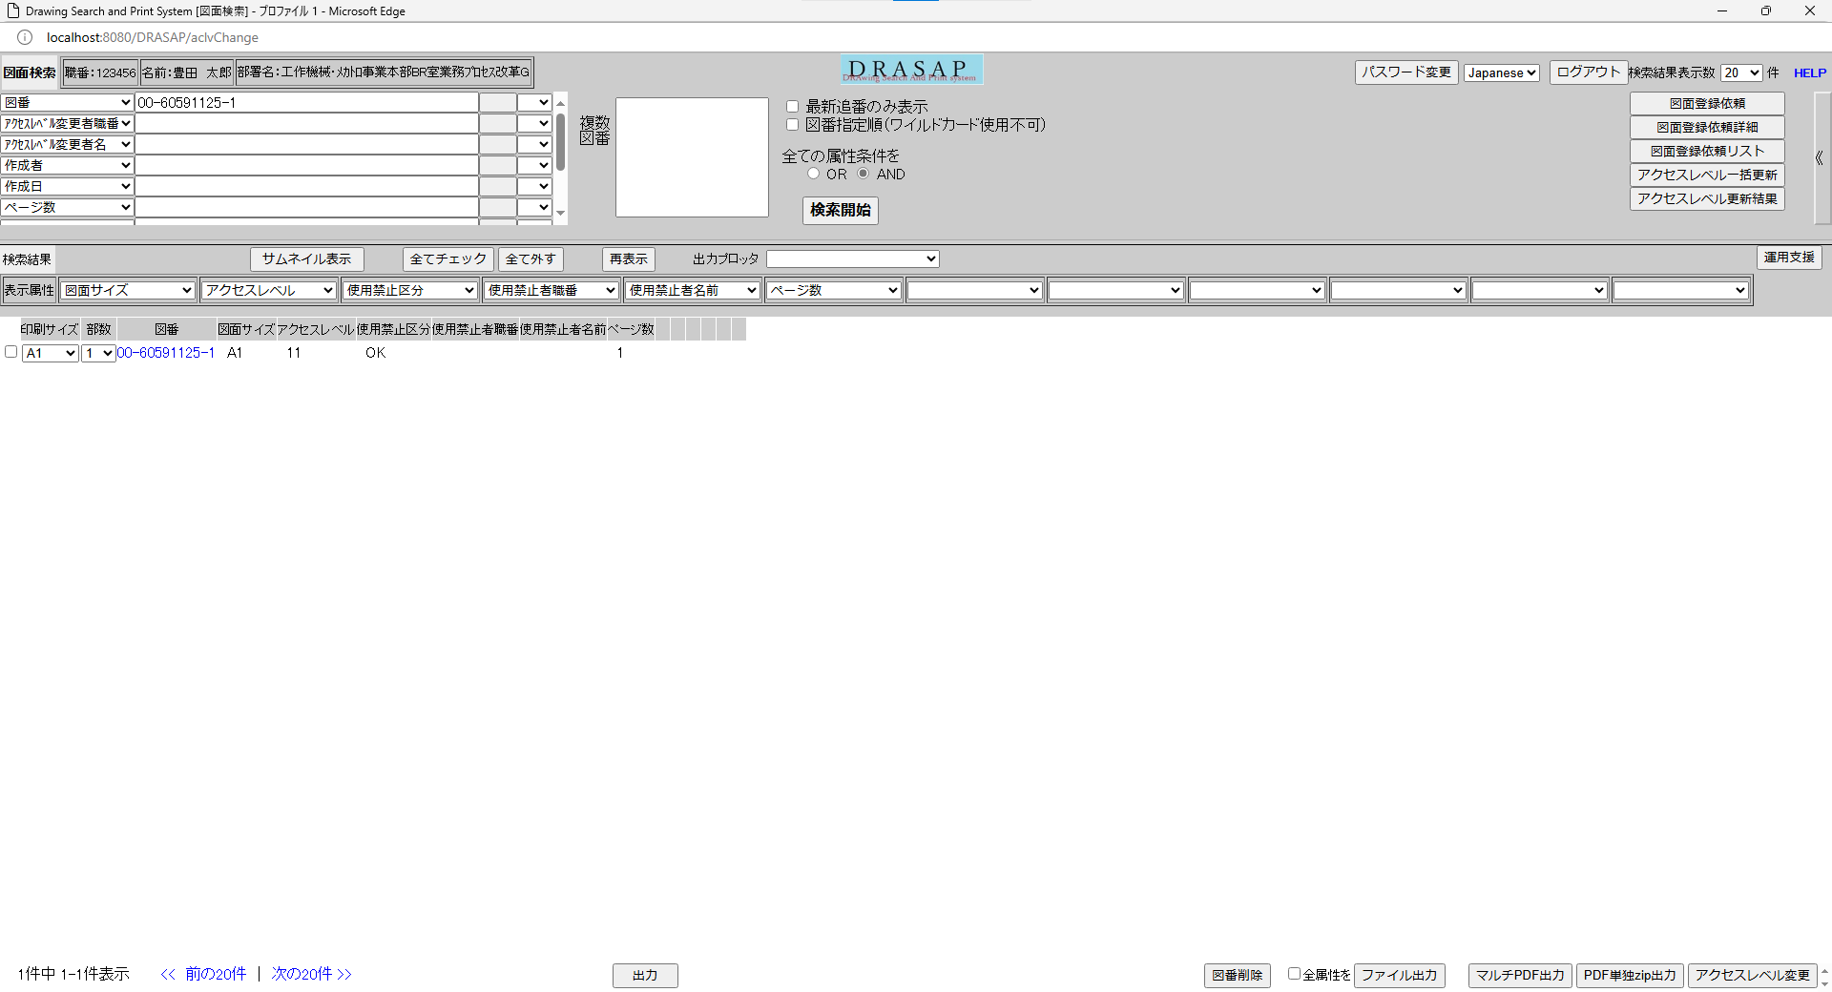

変更後のアクセスレベルIDに変更されている
変更後のアクセスレベルIDに変更されている

No.26~28
OLD | NEW


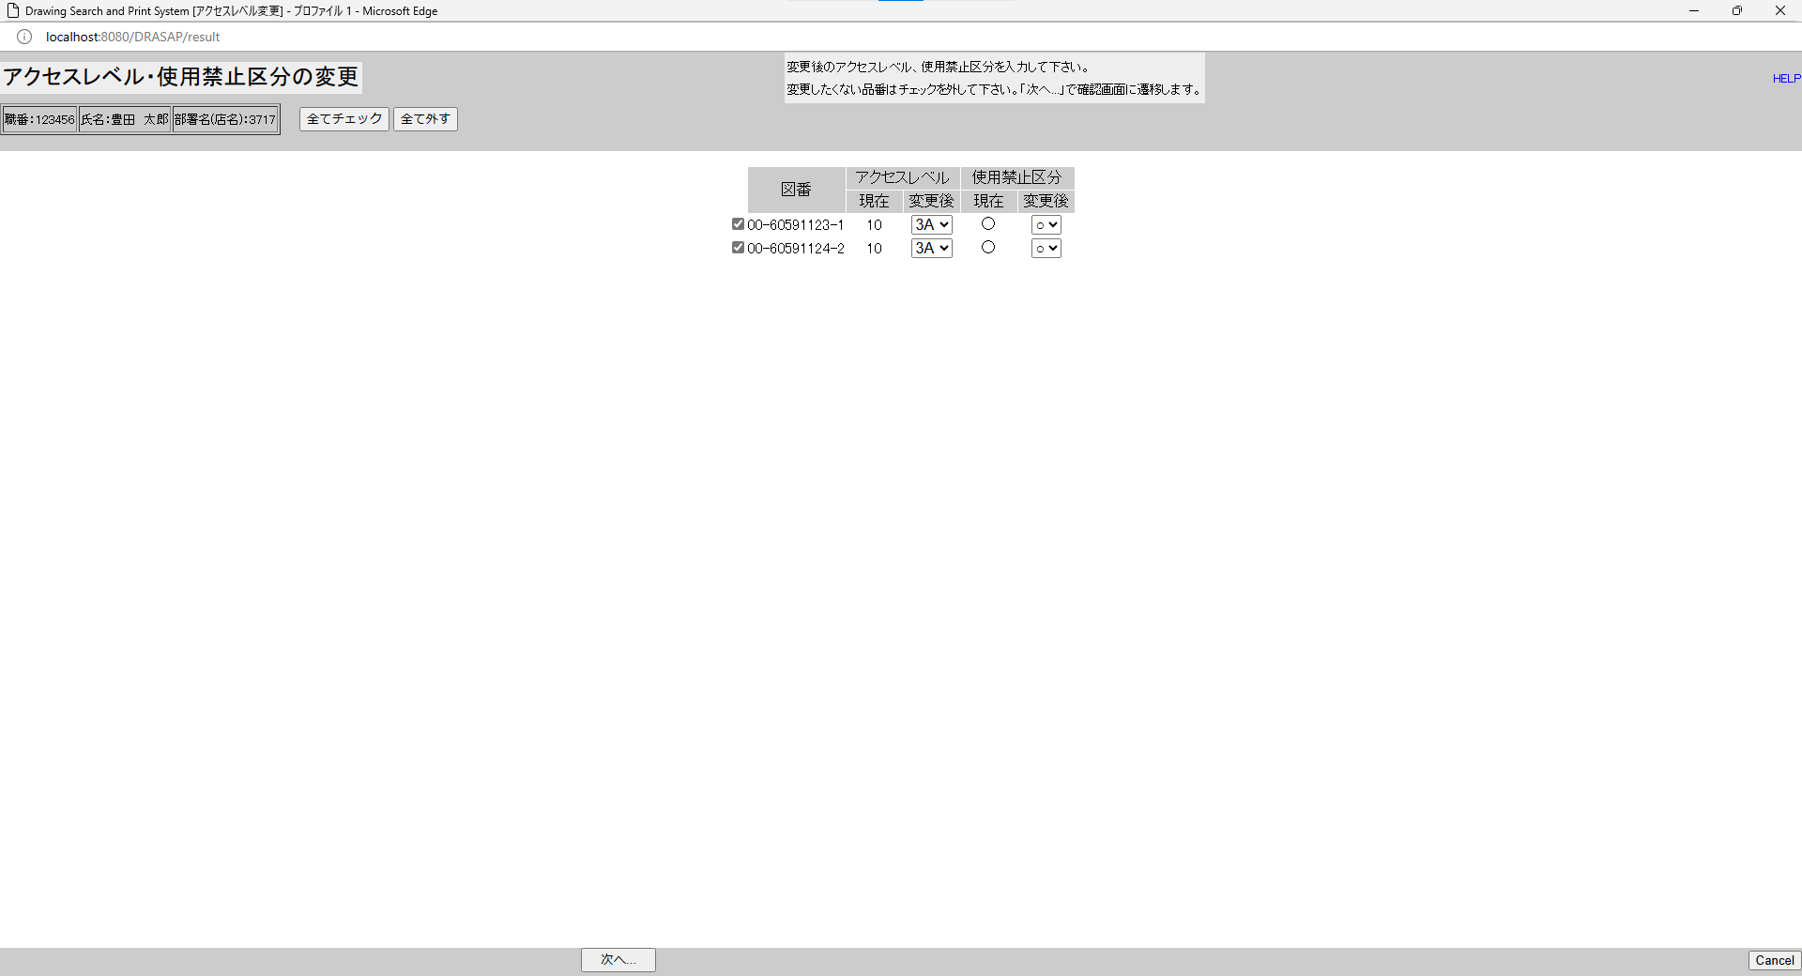

押下
押下

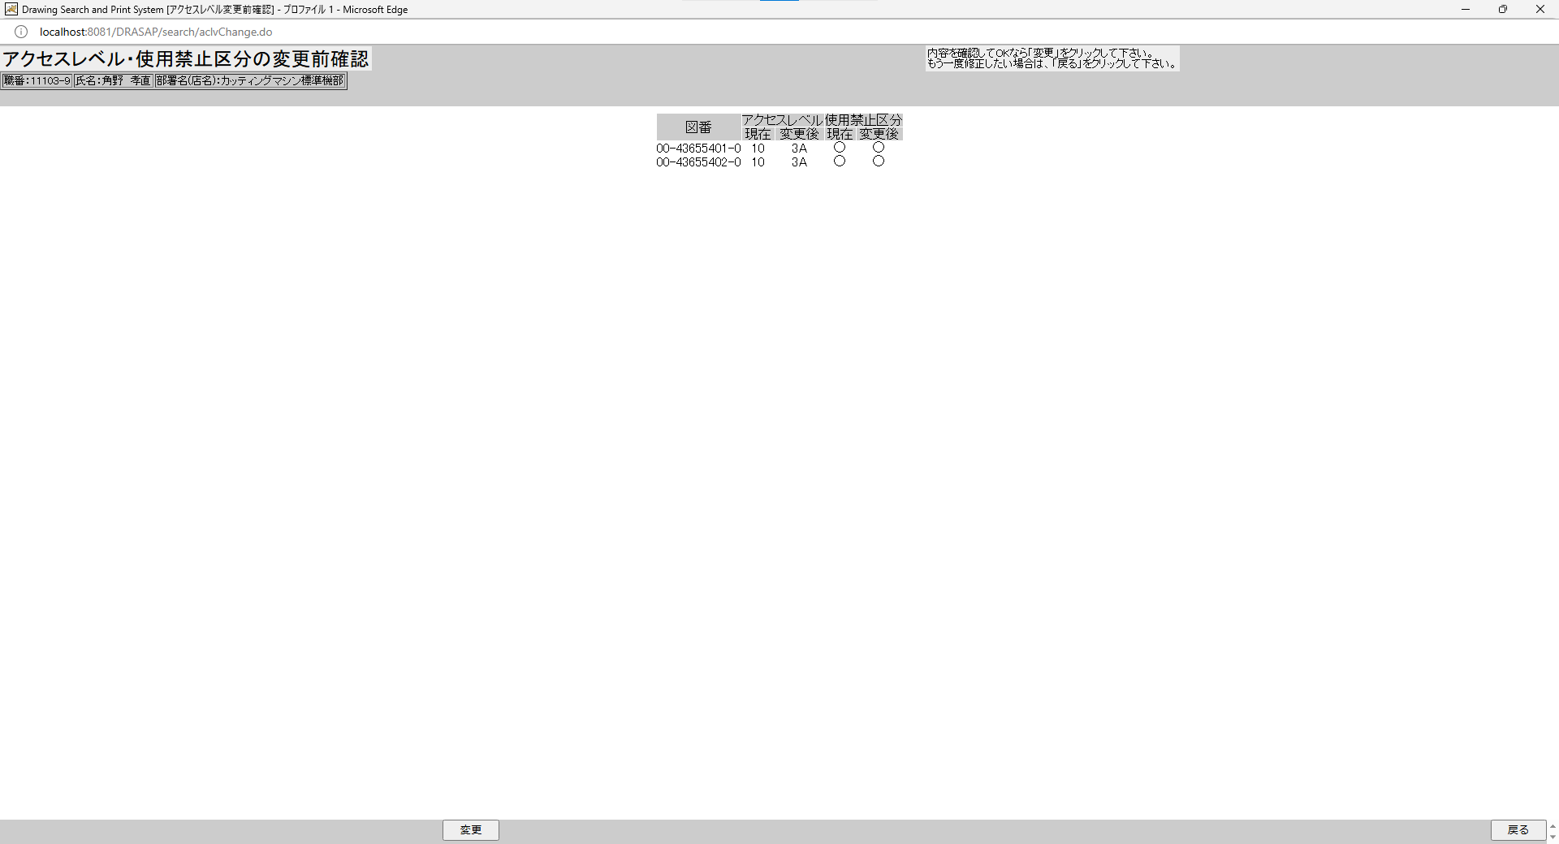


アクセスレベル・使用禁止区分の変更前確認に遷移し、
図番、現在のアクセスレベルID、変更後のアクセスレベルID、現在の使用禁止区分、変更後の使用禁止区分が表示される
アクセスレベル・使用禁止区分の変更前確認に遷移し、
図番、現在のアクセスレベルID、変更後のアクセスレベルID、現在の使用禁止区分、変更後の使用禁止区分が表示される

押下
押下




検索画面に遷移するが、条件が入っているだけで、結果は何も表示されていない
検索画面に遷移するが、条件が入っているだけで、結果は何も表示されていない

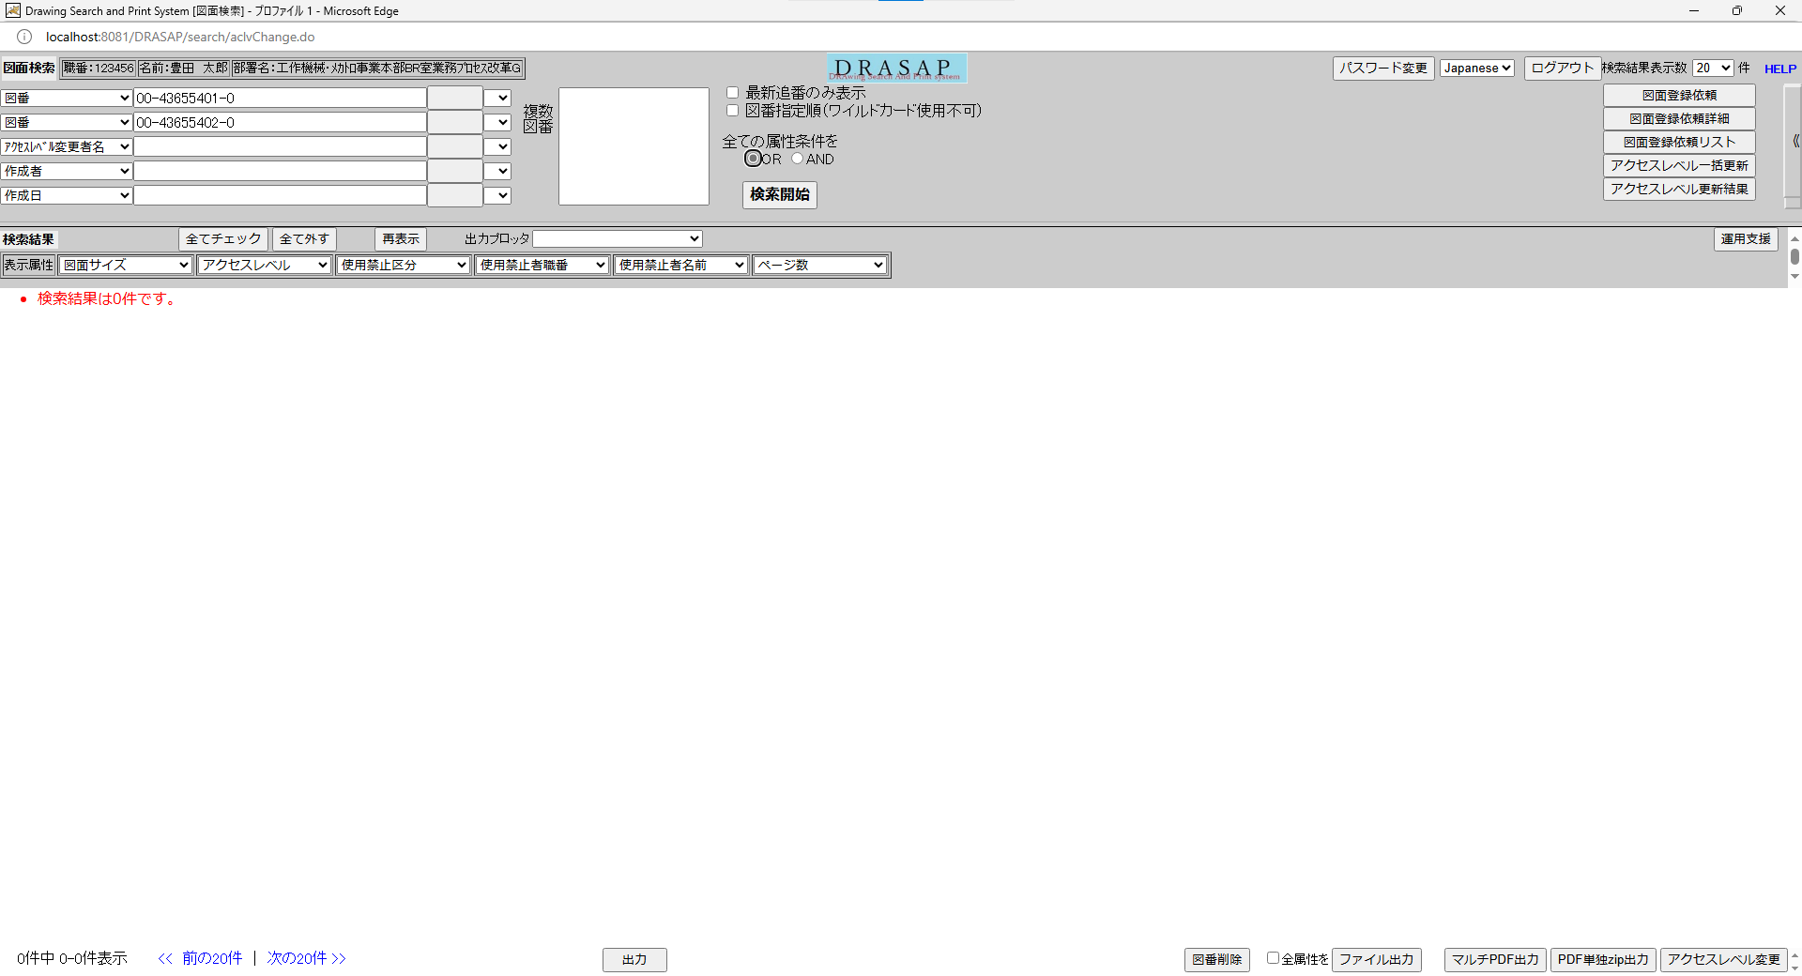

押下
押下




図面へのアクセス権がないため
・検索結果は0件です。

図面へのアクセス権がないため
・検索結果は0件です。

No.29~31
OLD | NEW




押下
押下


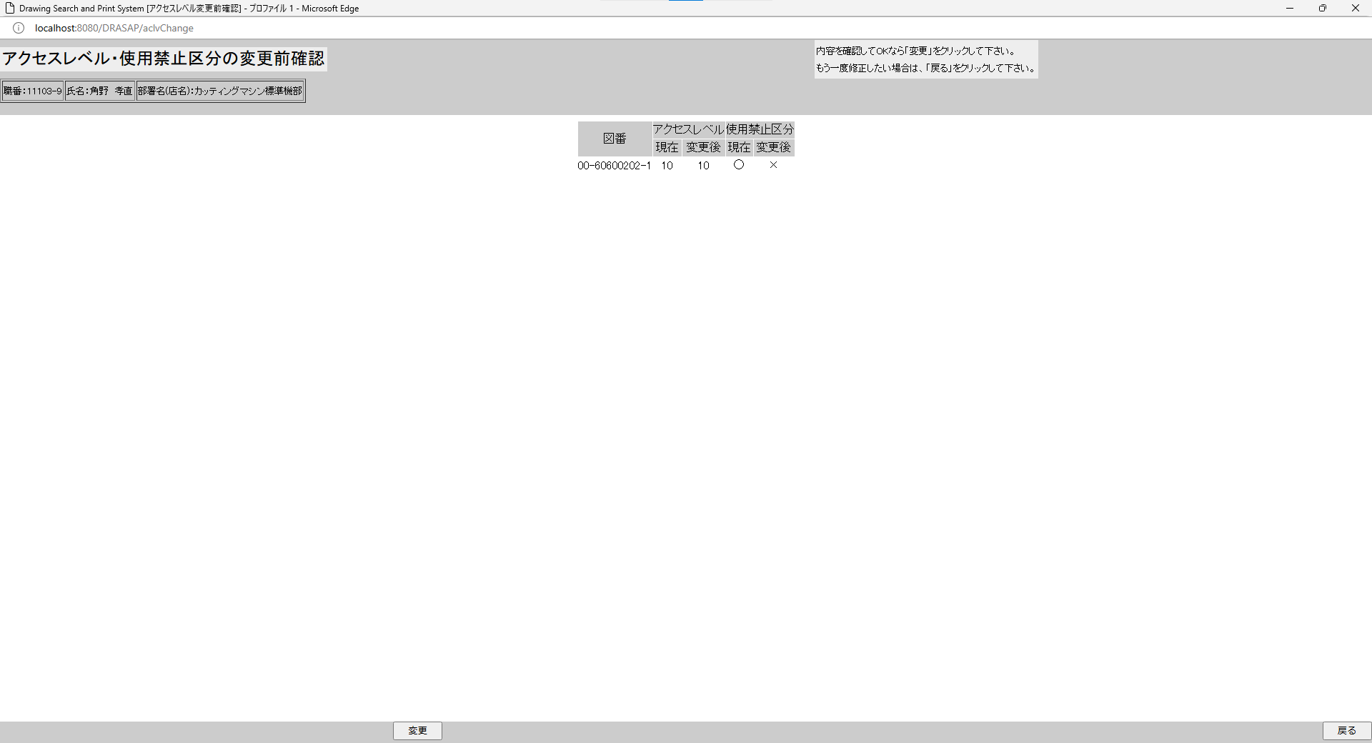

アクセスレベル・使用禁止区分の変更前確認に遷移し、
図番、現在のアクセスレベルID、変更後のアクセスレベルID、現在の使用禁止区分、変更後の使用禁止区分が表示される
アクセスレベル・使用禁止区分の変更前確認に遷移し、
図番、現在のアクセスレベルID、変更後のアクセスレベルID、現在の使用禁止区分、変更後の使用禁止区分が表示される

押下
押下

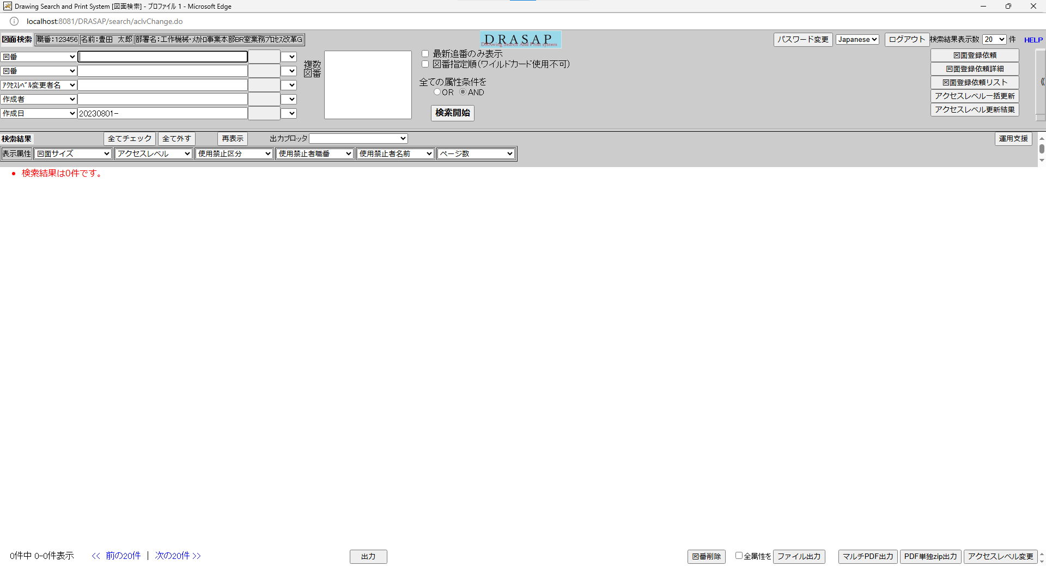

検索画面に遷移するが、条件が入っているだけで、結果は何も表示されていない
検索画面に遷移するが、条件が入っているだけで、結果は何も表示されていない




押下
押下

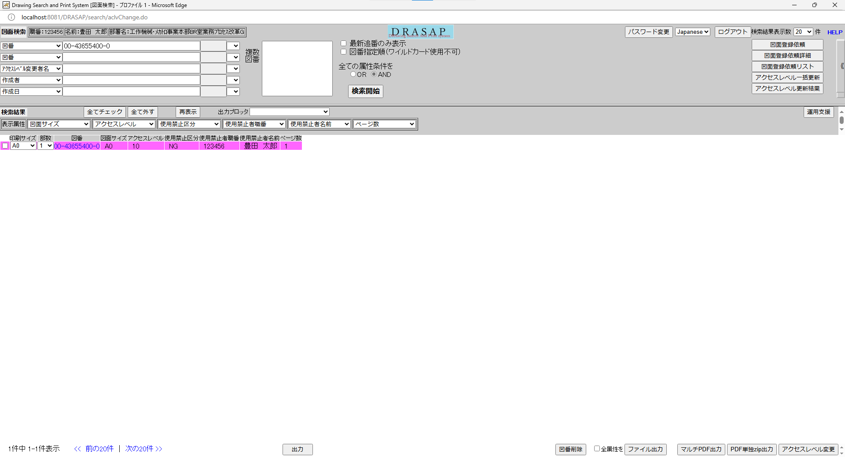
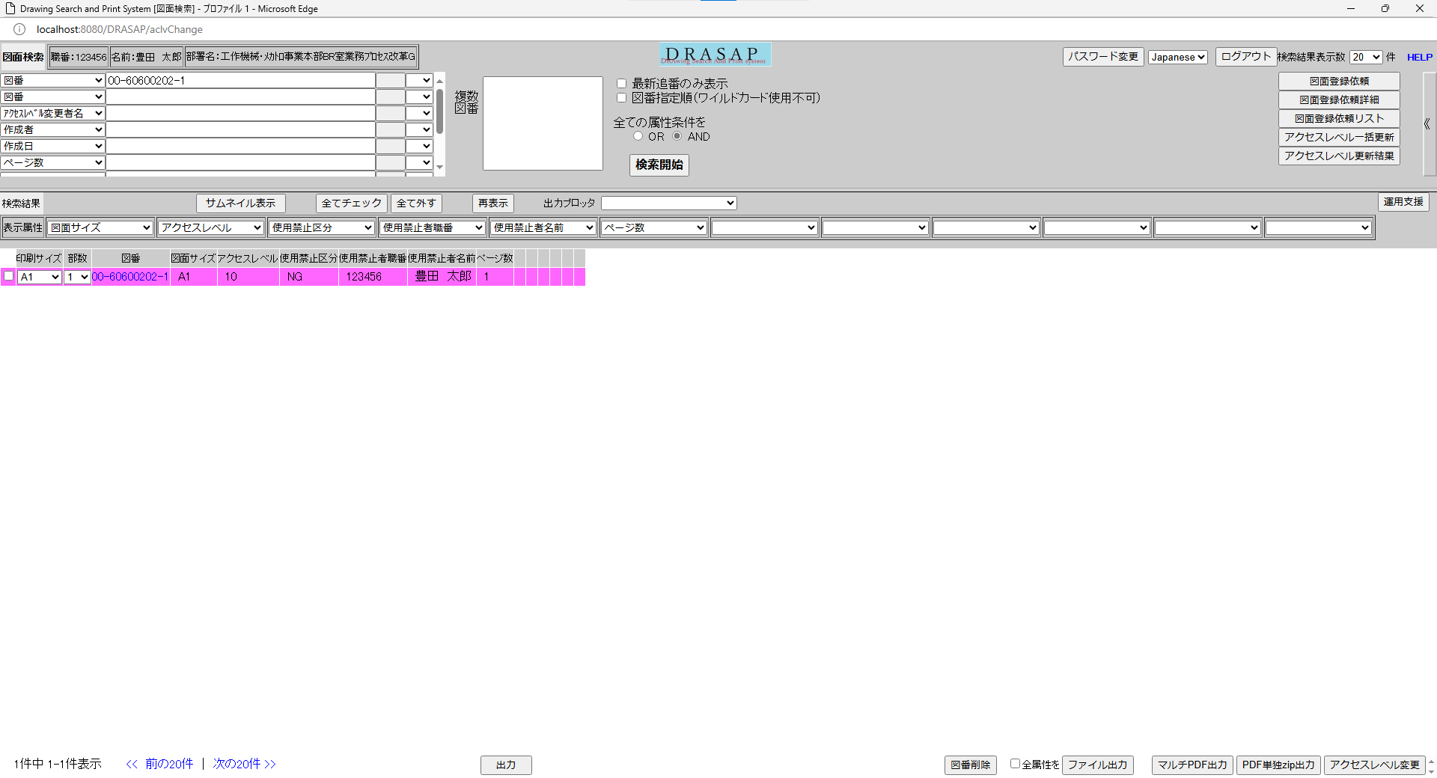

使用禁止にした図面レコード全体が赤(紫)色に塗り潰されている
使用禁止区分属性がNGになっている

使用禁止にした図面レコード全体が赤(紫)色に塗り潰されている
使用禁止区分属性がNGになっている

No.32
OLD | NEW



押下
押下

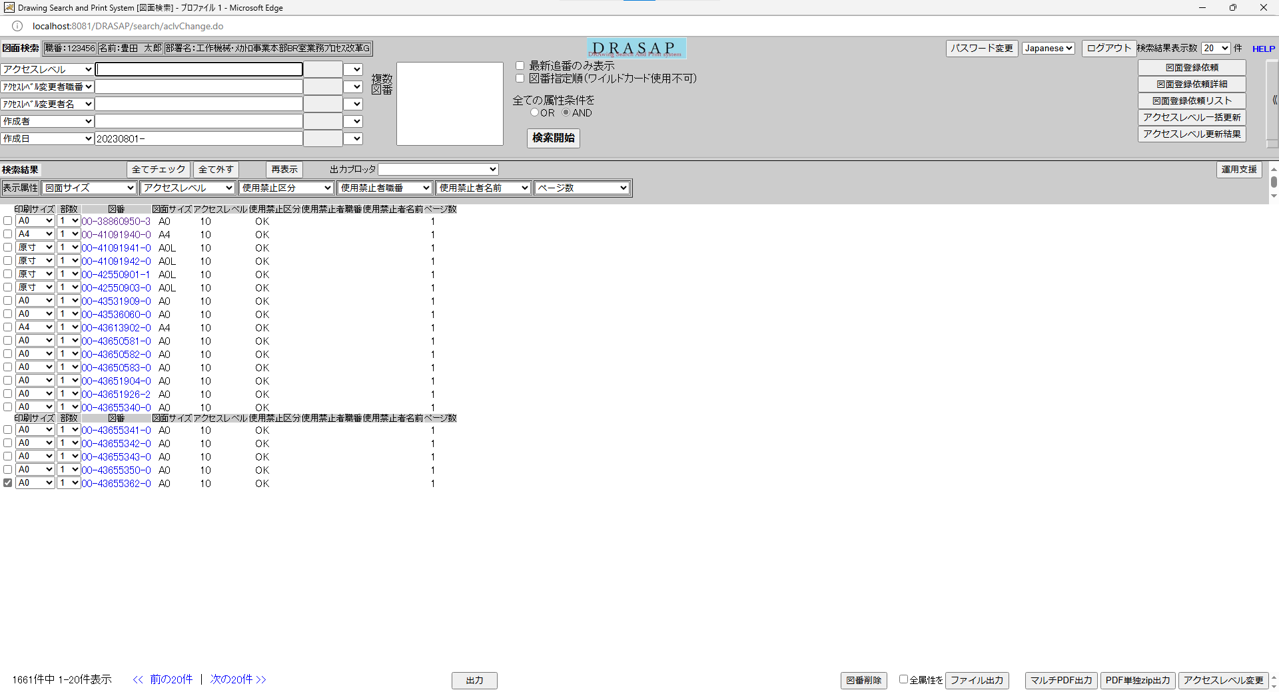


何もしないで、元画面（図面検索画面）に戻る
何もしないで、元画面（図面検索画面）に戻る

